画像1
青の□が負け、オレンジの□が勝ちトレードです。
□の左端がEBの左足です。
□の上下端がEBの右足のent ＆ stopです。
勝ちトレードのみ、extを矢印で記入しています。
よろしくお願いいたします。

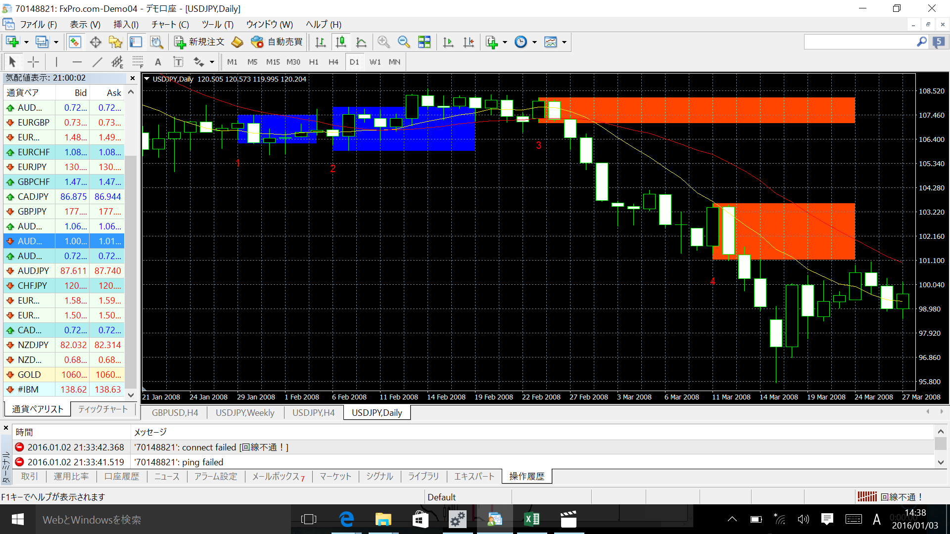

3
・
4
e
x
t

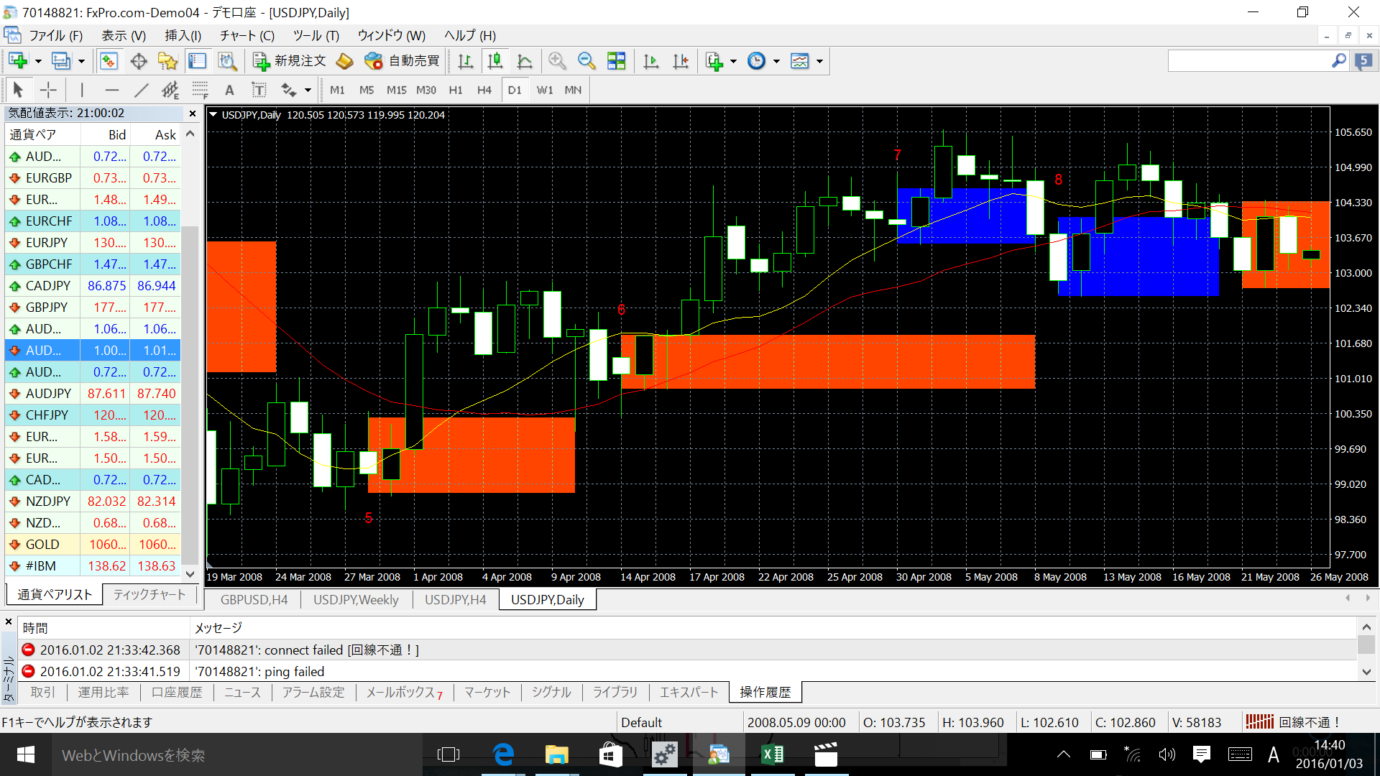

6
e
x
t

5
e
x
t

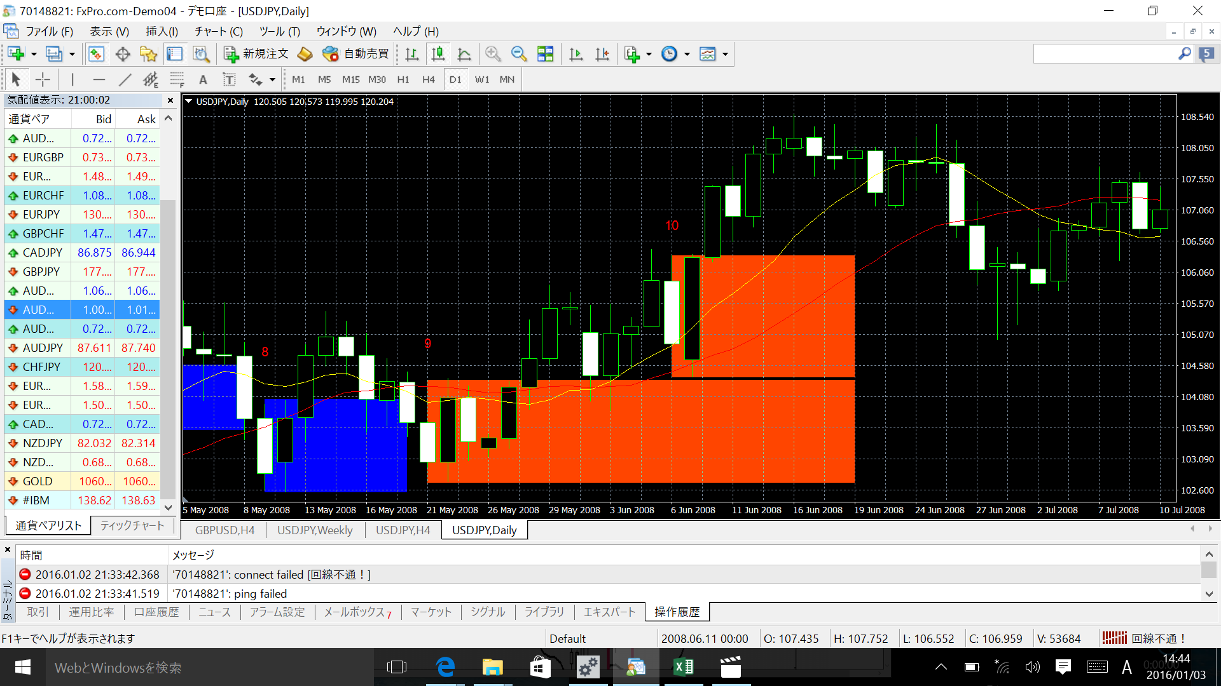

9
・10e
x
t

質問
①ヒゲを含めてEB成立と思いますが、良いですか？
②下図のように、①のヒゲが反対の形の場合も成立ですか？

質問
質問１
質問２

陰
陽
陰
陽

陽線の下ヒゲが陰線を包んでいるから
買いEB成立で良いですか？
陽線の上ヒゲが陰線を包んでいるから
買いEB成立で良いですか？

質問３

陰
陽

MAの下でも、買いEB成立で良いですか？

